CollectiveAccess
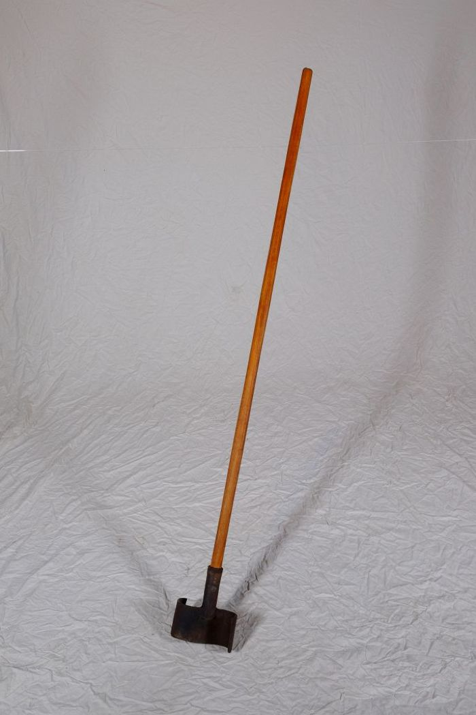
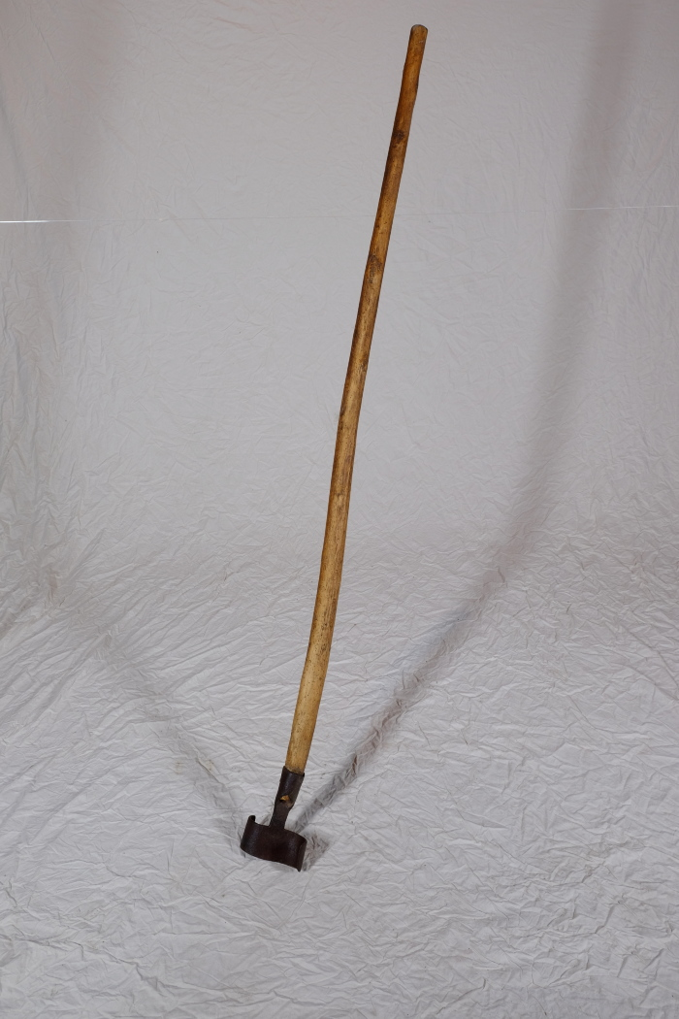
Image | Object | Description | Date
 | Futterstampfer (A1206) | Für die Zubereitung von Viehfutter, besonders von Schweinefutter, kochte man unter anderem Rüben und Kartoffeln. Anschließend wurden diese mit dem Futterstampfer in einem Futterfass oder Trog zerstampft und verfüttert.
 | Futterstampfer (A1497) | Für die Zubereitung von Viehfutter, besonders von Schweinefutter, kochte man unter anderem Rüben und Kartoffeln. Anschließend wurden diese mit dem Futterstampfer in einem Futterfass oder Trog zerstampft und verfüttert.

